SKB-H
 | 0
Massenstromkorrektur
 | 0
 | 0
Massenstromkorrektur
 | 0
Tel. +49 711 8201-0 |  |  |  |  |  |  | E-Mail: | info@ltg.de
LTG Statischer Heizkonvektor SKB-H |  |  |  |  |  |  |  | LTG Aktiengesellschaft

 |  |  |  |  | Datum: | 2025-12-18
 |  |  |  |  | Bearbeiter:
 |  |  |  |  | Projekt:
 |  |  |  |  | Variante:

 | Statischer Heizkonvektor SKB-H zur Installation im Boden
 | Wärmeübertragerr aus Kupferrohr mit aufgepressten Aluminiumlamellen für hohe kalorische Leistung.
 | Wärmeübertrageranschluss Innengewinde ISO 228.1 G 1/2"
 | Geeignet für den Einbau in Doppelböden.
 | Mind. Gesamthöhe 191 mm
 | Geräteeinheit mit Stellfüßen, stufenlos höhenverstellbar
 | 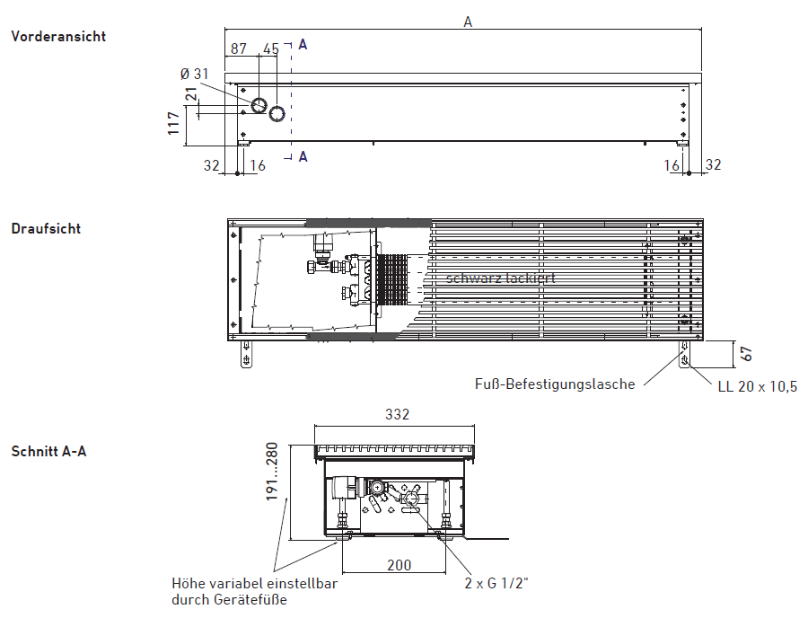

 | Technische Daten für SKB-H/200 und SKB-H/320

 | Betriebsart Heizen:

 | Ansaugtemperatur | [°C] | 20 °C | Einstellbereich: 18 °C - 26 °C
 | Wasservorlauftemperatur | [°C] | 70 °C | Einstellbereich: 30 °C - 80 °C
 | Wassermenge | [kg/h] | 100 kg/h | Einstellbereich: 20 - 200 kg/h (Nennwassermenge = 100 kg/h)

 | Baugröße / Gerätelänge A |  | 630 / 1020 | 800 / 1250 | 1000 / 1450
 | Wasserrücklauftemperatur | [°C] | 66.7 °C | 65.8 °C | 64.9 °C
 | Heizleistung | [W] | 384 W | 490 W | 596 W
 | wasserseitiger Druckverlust | [kPa] | 4 kPa | 6 kPa | 7 kPa

ã LTG Aktiengesellschaft - 18.12.2025
Angaben zu Toleranzen sowie weitere Spezifikationen sind der aktuellen LTG Bauteilmappe zu entnehmen.
Eine Fehlerfreiheit des Programms kann nicht zugesichert werden. Im Zweifel gelten die technischen Daten der aktuellen LTG Bauteilmappe.
Aus Programmierfehlern entstandener Schaden geht nicht zu Lasten der LTG. Technische Änderungen im Rahmen der Weiterentwicklung vorbehalten.

